ПР_14 описание
Практическая работа №14.
Тема: | Выполнение расчётов по вводимым пользователем формулам с использованием встроенных функций.

Цель работы: | Познакомиться со встроенными в ЭТ логическими ЕСЛИ, ИЛИ и статистическими СРЗНАЧ функциями. Формировать умения использования встроенных функций для анализа числовых данных.
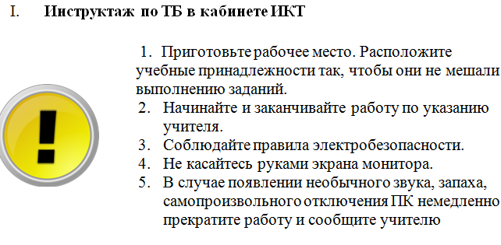

ЗАДАНИЕ К ПРАКТИЧЕСКОЙ РАБОТЕ

ЗАДАНИЕ 1 | Заполнить таблицу по образцу. С помощью логической функции ЕСЛИ, определить цену товара в зависимости от срока хранения товара на складе.
ЗАДАНИЕ 2 | Скопировать таблицу из задания 1. С помощью логических функций ЕСЛИ и ИЛИ, создать сложное условие и определить товары для списания в зависимости от цены и срока хранения товара на складе.
ЗАДАНИЕ 3 | Выясние среднюю цену товаров на складе с помощью статистической функции СРЗНАЧ. Организуйте списание товара с помощью логической функции ЕСЛИ.

Основные понятия:

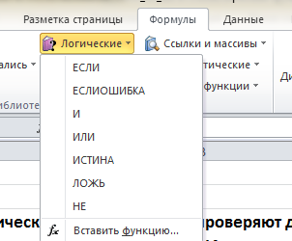
 | Логические функции в Excel проверяют данные и возвращают результат «ИСТИНА», если условие выполняется, и «ЛОЖЬ», если нет.
И | Если все заданные аргументы возвращают истинный результат, то функция выдает логическое выражение «ИСТИНА». В случае хотя бы одного ложного логического значения вся функция выдает результат «ЛОЖЬ».
ИЛИ | Показывает результат «ИСТИНА», если хотя бы один из аргументов является истинным.
НЕ | Меняет логическое значение «ИСТИНА» на противоположное – «ЛОЖЬ». И наоборот.
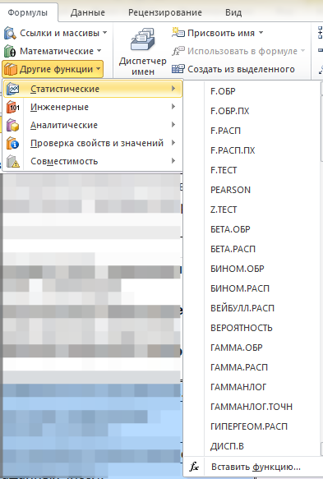
ЕСЛИ | Проверяет истинность логического выражения и возвращает соответствующий результат.
ЕСЛИОШИБКА | Если значение первого аргумента истинно, то возвращает сам аргумент. В противном случае – значение второго аргумента.

 | СТАТИСТИЧЕСКИЕ ФУНКЦИИ В EXCEL предназначены для анализа диапазонов ячеек . С помощью данных функций можно вычислить наибольшее, наименьшее или среднее значение, подсчитать количество ячеек, содержащих заданную информацию, и т.д.
СРЗНАЧ | Возвращает среднее арифметическое аргументов.
СЧЁТЕСЛИ | Подсчитывает количество ячеек в диапазоне, удовлетворяющих заданному условию.
МАКС | Возвращает наибольшее значение в списке аргументов.
МЕДИАНА | Возвращает медиану заданных чисел.
МИН | Возвращает наименьшее значение в списке аргументов.

Вывод:

Задание 1
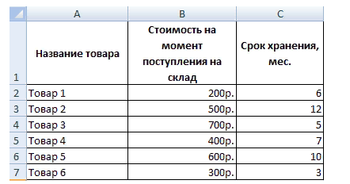
Необходимо переоценить товарные остатки. Если продукт хранится на складе дольше 8 месяцев, уменьшить его цену в 2 раза.
задание: | заполнить таблицу по образцу, выполнить расчет новой цены товара
название товара | стоимость на момент поступления на склад | срок хранения, мес. | стоимость товара после переоценки

 |  |  | примените формулу для всех строк таблицы

